様式1
 |  |  |  |  |  |  |  | 様式１ | 想定される震度を「震度予測分布図」で確認し、該当する震度を選んでください。（☑を記入）
 |  |  | 想定される震度及び浸水深・到達時間等

想定される震度 （理論上最大クラス）
 |  |  |  |  |  |  |  |  |  | 震度７
 |  |  |  |  |  |  |  |  |  | 震度６強
 |  |  |  |  |  |  |  |  |  | 震度６弱
 |  |  |  |  |  |  |  |  |  | 震度５強
液状化危険度 |  |  |  |  |  |  |  |  |  | 震度５弱
 |  |  |  |  |  |  |  |  |  | 震度４

 |  |  |  |  |  |  |  |  | 想定される液状化の危険度を「液状化危険度予測分布図」で確認し、該当する危険度を選んでください。（☑を記入）

想定される浸水深 （理論上最大クラス）

 |  |  |  |  |  |  |  |  |  | 極めて高い
 |  |  |  |  |  |  |  |  |  | 高い
 |  |  |  |  |  |  |  |  |  | 低い
想定される到達時間 （浸水深３０ｃｍ） |  |  |  |  |  |  |  |  |  | 極めて低い
 |  |  |  |  |  |  |  |  |  | 計算対象層なし
 |  |  |  |  |  |  |  |  |  | 計算対象外

 |  |  |  |  |  |  |  |  | 想定される浸水深を「津波浸水予測図」で確認し、該当する高さを選んでください。（☑を記入）
避 難 場 所

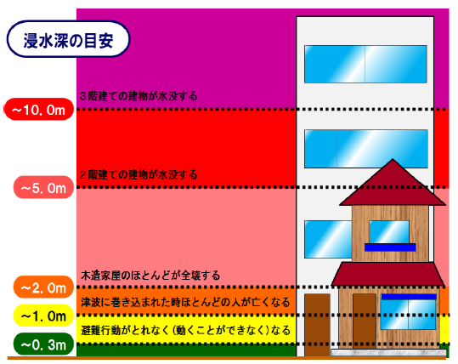
０．３ｍ 避難行動がとれなく（動くことができなく）なる
１．０ｍ 津波に巻き込まれた時ほとんどの人が亡くなる
２．０ｍ 木造家屋のほとんどが全滅する
５．０ｍ ２階建ての建物が水没する
１０．０ｍ ３階建ての建物が水没する
（避難場所までの距離） |  |  |  |  | （ | ｍ | ） |  |  | ２０ ～ ５０ | ｍ
 |  |  |  |  |  |  |  |  |  | １０ ～ ２０ | ｍ
 |  |  |  |  |  |  |  |  |  | ５ ～ １０ | ｍ
 |  |  |  |  |  |  |  |  |  | ２ ～ ５ | ｍ
 |  |  |  |  |  |  |  |  |  | １ ～ ２ | ｍ
 |  |  |  |  |  |  |  |  |  | ０．３ ～ １ | ｍ
 |  |  |  |  |  |  |  |  |  | ０．０１ ～ ０．３ | ｍ
 |  |  |  |  |  |  |  |  |  | 浸水区域外

 |  |  |  |  |  |  |  |  | 浸水深３０ｃｍの津波の想定される到達時間を「津波浸水深３０ｃｍ到達予測時間分布図」で確認し、該当する時間を選んでください。（☑を記入）

 |  |  |  |  |  |  |  |  |  | ０ ～ １０ | 分
【ポイント】 |  |  |  |  |  |  |  |  |  | １０ ～ １５ | 分
・ 想定される震度及び浸水深・到達時間等の把握は、津波への備えの基本となります。 |  |  |  |  |  |  |  |  |  | １５ ～ ２０ | 分
・ 人は、３０ｃｍの高さの津波で足が取られて動けなくなります。 |  |  |  |  |  |  |  |  |  | ２０ ～ ２５ | 分
・ 震度、液状化危険度、津波浸水深・到達時間等の予測図（ハザードマップ）を、市町から配布さ |  |  |  |  |  |  |  |  |  | ２５ ～ ３０ | 分
れたハザードマップや、市町や県のホームページから入手し、マニュアルに添付しましょう。 |  |  |  |  |  |  |  |  |  | ３０ ～ ４０ | 分
（想定される震度及び浸水深・到達時間等の調べ方は、裏面を参照してください。） |  |  |  |  |  |  |  |  |  | ４０ ～ ６０ | 分
【想定される震度及び浸水深・到達時間等の調べ方】 |  |  |  |  |  |  |  |  |  | ６０ ～ ９０ | 分
 |  |  |  |  |  |  |  |  |  | ９０ ～ ７２０ | 分
①様式１に記入する想定される震度（理論上最大クラス）、液状化危険度、想定される浸水深（理 |  |  |  |  |  |  |  |  |  | 浸水区域外
論上最大クラス）、想定される到達時間（浸水深３０ｃｍ）の数値は、三重県のホームページで公
開している資料により確認することができます。
②県のホームページで公開されている資料では自らの施設の数値の特定が難しい場合は、各市
町が公開しているハザードマップ等も参照し、自らの施設のリスクを把握してください。
（市町により、予測の基礎となるデータの調査年度が異なる場合があるので、ご留意ください。）
③なお、一部の市町については、南伊勢町のホームページで公開しているシステム（下表リンク
数値を確認することができます。

ホームページリンク先
 | 公開元・情報の種別 |  |  | リンク先 |  |  | 備考
① | 三重県 | 震度 |  | http://www.pref.mie.lg.jp/D1BOUSAI/hazard/shindoyosoku_h25.htm
 |  | 液状化危険度 |  | http://www.pref.mie.lg.jp/D1BOUSAI/hazard/ekijoukakikendoyosoku_h25.htm
 |  | 津波浸水深 |  | http://www.pref.mie.lg.jp/D1BOUSAI/tsunami/shinsuiyosokuzu_h25.htm
 |  | 津波到達時間 |  | http://www.pref.mie.lg.jp/D1BOUSAI/tsunami/shinsuiyosokuzu_h25.htm
三重県 ハザードマップ
検 索
 |  | 県ホームページのハザードマップ（災害予測図）一覧からご覧いただけます。（http://www.pref.mie.lg.jp/D1BOUSAI/hazard/）
三重県 避難所・防災マップ
検 索
② | 県内市町の避難所情報、防災マップ一覧 |  |  | http://www.bosaimie.jp/ne000.html |  |  | 三重県の「防災みえ.jp」ホームページ内にある、市町ホームページのリンク先一覧
③ | 南伊勢町 | 震度 |  | http://gis.sakimori.eng.mie-u.ac.jp/map/map/?cid=1&gid=6&mid=199&lon=136.7230559&lat=34.3452780&scale=12000 |  |  | 南伊勢町以外の一部の市町のデータもシステム内で確認することができる
 |  | 液状化危険度
※ＧＩＳのページです。検索結果の２番目以降である可能性があります。
南伊勢町津波ハザードマップ
検 索
 |  | 津波浸水深
 |  | 津波到達時間

